문제1_결과
1.1.1 정상 범위 내의 수를 입력 가능한가?

1.1.2 정상 범위 밖의 수를 입력시 에러가 나는가?

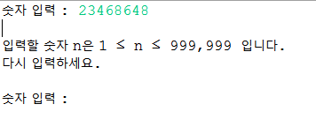

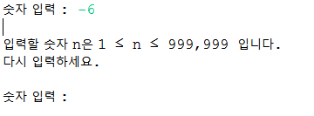

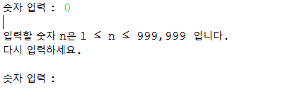

1.1.3 숫자 이외의 것을 입력시 에러가 나는가?
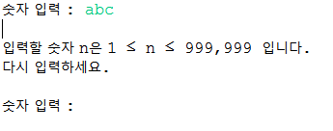

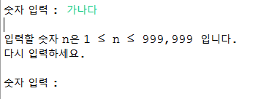

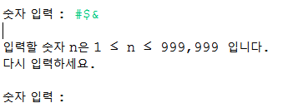

2.1.1 다음수는 제대로 출력 되는가?

